상품제안서
샤오미 마우스 게이밍 유선 게임 노트북 사무용 사무실 블루투스 게임용 휴대용 라이트 | 상품코드: F31499

 |  |  |  |  |  |  | 02-412-0044 | www.easy1.co.kr
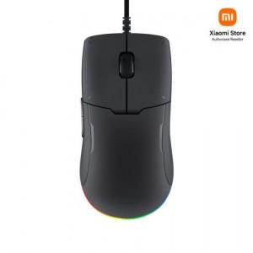

【상세/제작정보】

【인쇄/포장옵션】 | 레이저 / 포장지포장

【공급단가】 | 수량 | 50~ | 100~ | 500~ | 1,000~ | 2,000~
*VAT별도 | 단가 | 27,930원 | 27,440원 | 26,950원 | 26,460원 | 25,970원

【상품 URL】 | http://www.easy1.co.kr/src/goods_detail.php?gdno=31499

